关系图
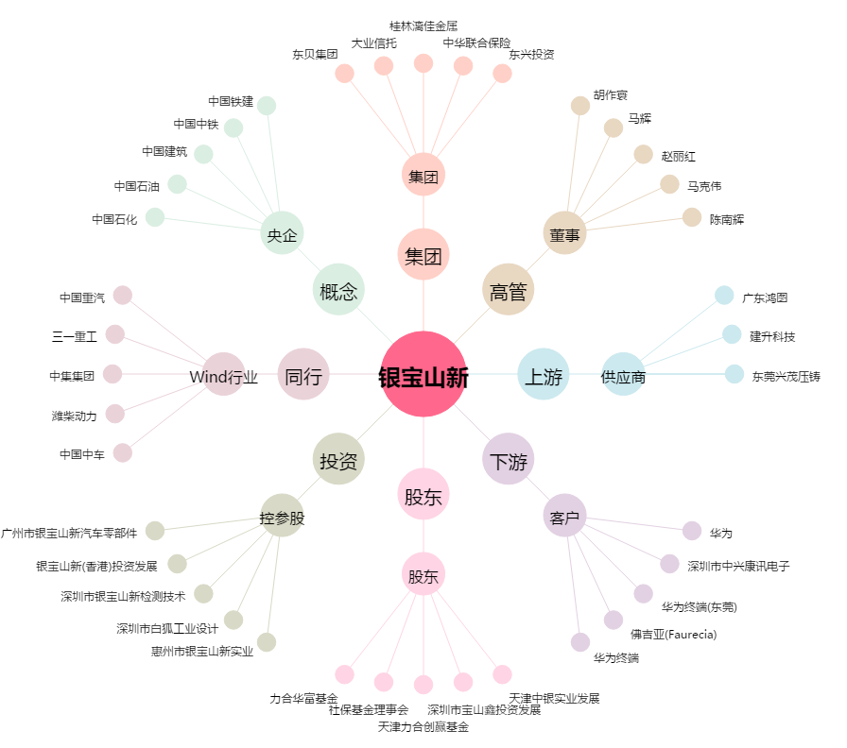
银宝山新[002786.SZ] - 关系概览图

